Angebot Wien

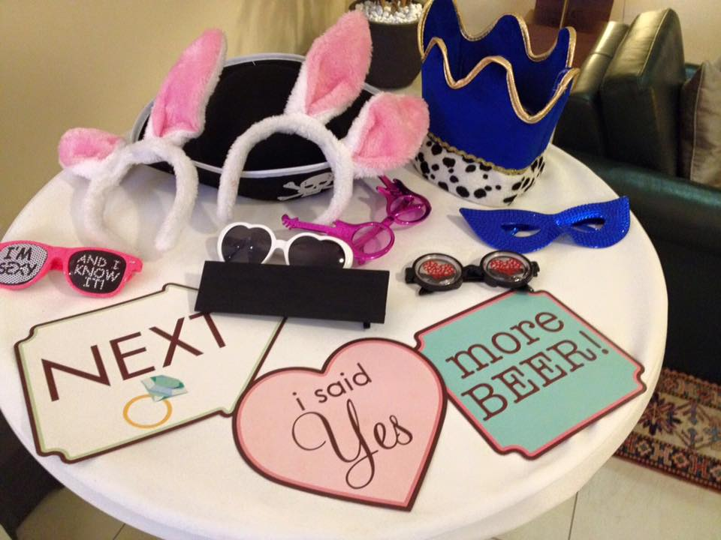

Max Mustermann |  |  |  |  | www.fotoboxen.at
 |  |  |  |  | Christoph Grill
 |  |  |  |  | Musterstraße 2
Österreich |  |  |  |  | 1010 Wien
 |  |  |  |  | Österreich

Angebot zur Anmietung einer Fotobox
Angebotsnummer: | OB01012017 |  | Angebotsdatum: |  | 2017-01-01
 |  |  | Angebot gültig bis: |  | 2017-01-15
unverbindliches Angebot:
Mit diesem Angebot möchten wir Ihnen folgende Leistungen unverbindlich anbieten.
(durch ein Angebot erfolgt keine Reservierung der Fotobox - Verfügbarkeit ist nicht
garantiert und muss vor einer Auftragserteilung erneut angefragt werden)

Auftragsort | Palais Coburg, 1010 Wien
Leistungszeitraum | 09/09/2017

Leistungsdetails / Leistungsinhalte:
09/09/2017
10/09/2017
- 1 Druckset inklusive (reicht für ca. 400 Postkarten- bzw. 800 Streifen Ausdrucke)
- alle Fotos digital nach der Veranstaltung (Einzelfotos, Fotosets)
- Ausdruck Layout - Gallerie Auswahl (Textänderung / Farbanpassungen sind möglich)
- Hintergrundleinwand (weiß)

Formate: Streifen Format (5*15 cm) oder Postkartenformat (10*15 cm)

 |  |  |  | Preis
Fotobox ohne vor Ort - Betreuung |  |  |  | 540.00 €
Anfahrtspauschale |  |  |  | 0.00 €
Gesamt |  |  |  | 540.00 €
 |  |  |  | inkl. 20% MwSt.

Zusatzoptionen: (inkl. 20% MwSt.)
Requisiten (Hüte, Brillen, Masken, …) |  |  |  |  | 36.00 €
Individuelles Design (z.b. Anpassung an Einladung, eigenes Foto verwenden) - ab |  |  |  |  | 36.00 €
Entfernung des Schriftzuges "www.fotoboxen.at" vom Ausdruck |  |  |  |  | 60.00 €

Falls die 400 Postkartendrucke bzw. die 800 Streifen Drucke nicht ausreichen |  |  |  |  | 84.00 €
gibt es die Möglichkeit das Druckset selbst zu wechseln. Dieses Druckset wird
als Reserve mitgeliefert und nur verrechnet wenn es auch verwendet wird.

Rechnungslegung ca. 3 Wochen vor dem Event - Zahlungsziel 2 Wochen
Bankverbindung: | Kontoinhaber | Christoph Grill
 | Bank | Wiener Neustädter Sparkasse
 | IBAN | AT94 2026 7030 0100 2801
 | BIC | WINSATWNXXX
Beispiele für ein Requisiten Set

Angebot St. Pölten

Max Mustermann |  |  |  |  | www.fotoboxen.at
 |  |  |  |  | Christoph Grill
 |  |  |  |  | Musterstraße 2
Österreich |  |  |  |  | 1010 Wien
 |  |  |  |  | Österreich

Angebot zur Anmietung einer Fotobox
Angebotsnummer: | OB02012017 |  | Angebotsdatum: |  | 2017-01-01
 |  |  | Angebot gültig bis: |  | 2017-01-15
unverbindliches Angebot:
Mit diesem Angebot möchten wir Ihnen folgende Leistungen unverbindlich anbieten.
(durch ein Angebot erfolgt keine Reservierung der Fotobox - Verfügbarkeit ist nicht
garantiert und muss vor einer Auftragserteilung erneut angefragt werden)

Auftragsort | St. Pölten
Leistungszeitraum | 2017-09-16

Leistungsdetails / Leistungsinhalte:
16/09/2017
17/09/2017
- 1 Druckset inklusive (reicht für ca. 400 Postkarten- bzw. 800 Streifen Ausdrucke)
- alle Fotos digital nach der Veranstaltung (Einzelfotos, Fotosets)
- Ausdruck Layout - Gallerie Auswahl (Textänderung / Farbanpassungen sind möglich)
- Hintergrundleinwand (weiß)

Formate: Streifen Format (5*15 cm) oder Postkartenformat (10*15 cm)

 |  |  |  | Preis
Fotobox ohne vor Ort - Betreuung |  |  |  | 540.00 €
Anfahrtspauschale |  |  |  | 30.24 €
Gesamt |  |  |  | 570.24 €
 |  |  |  | inkl. 20% MwSt.

Zusatzoptionen: (inkl. 20% MwSt.)
Requisiten (Hüte, Brillen, Masken, …) |  |  |  |  | 36.00 €
Individuelles Design (z.b. Anpassung an Einladung, eigenes Foto verwenden) - ab |  |  |  |  | 36.00 €
Entfernung des Schriftzuges "www.fotoboxen.at" vom Ausdruck |  |  |  |  | 60.00 €

Falls die 400 Postkartendrucke bzw. die 800 Streifen Drucke nicht ausreichen |  |  |  |  | 84.00 €
gibt es die Möglichkeit das Druckset selbst zu wechseln. Dieses Druckset wird
als Reserve mitgeliefert und nur verrechnet wenn es auch verwendet wird.

Rechnungslegung ca. 3 Wochen vor dem Event - Zahlungsziel 2 Wochen
Bankverbindung: | Kontoinhaber | Christoph Grill
 | Bank | Wiener Neustädter Sparkasse
 | IBAN | AT94 2026 7030 0100 2801
 | BIC | WINSATWNXXX
Beispiele für ein Requisiten Set

Buchungen
Fotobox Buchungen

2017 | Samstage | Buchungen
Jänner | 4 | 3 | Buchungen gesamt: | 50
Februar | 4 | 6 | Durchschnitt pro Monat: | 8.3333333333
März | 4 | 2 | Ergebnis: | schlecht
April | 5 | 9
Mai | 4 | 12
Juni | 4 | 18

